Ejercicio 1
Relación |  |  |  |  | Nombre de la relación
At 1 | At 2 | At 3 | At 4 |  | Atributos/Dominio
 |  |  |  |  | Restricciones
 |  |  |  |  | Tuplas

Ciudad
IdCiudad | Nombre
Pk, NN, SA | NN, ND, UA, NC
1 | Bogotá

Punto
IdPunto | Nombre | Direccion | Latitud | Longitud | IdCiudad
PK, NN, SA | UA | NN, UA | NN, UA, CK([-90..90]), ND* | NN, UA, CK([-180..180]), ND* | NN, FK(CIUDAD.CIUDAD_ID>CIUDAD_ID)
1 | Parque 93 | Cra 13 #93-45 | 4676000 | -74049000 | 1
*ND aquí es unicidad en conjunto: (Latitud, Longitud)

Resturante
IdRestaurante | Nombre | IdPunto
PK, NN, SA | NN, UA | NN, FK(PUNTO.PUNTO_ID>PUNTO_ID), ND
50 | La Roma | 1
 |  | (Unico para forzar relación 1:1 con PUNTO)
Usuario
IdUsuario | Nombre | Correo | Celular | Cedula
PK, NN, SA | NN, UA | NN, ND, UA | NN, UA | NN, ND, UA
10 | Ana Pérez | ana@dom.com | 3111111111 | 1000203040

Cliente
IdUsuario | IdTarjeta
PK, NN, FK(USUARIO.USUARIO_ID>USUARIO_ID) | NN, SA
10 | 1

Conductor
IdUsuario | IdVehiculo
PK, NN, FK(USUARIO.USUARIO_ID>USUARIO_ID) | NN, SA
20 | 100

Tarjeta_Credito
IdTarjeta | Numero | Nombre_tarjeta | Fecha_Vencimiento | Codigo
PK, NN, SA | NN, UA, ND* | NN, UA | NN, UA, CK(> HOY) | NN, UA, CK(3–4 dígitos)
1 | 4555-0000-0000-1234 | VISA | 2027-06-01 | 123
*ND en conjunto: (IdUsuario, Numero)

Vehiculo
IdVehiculo | IdConductor | Tipo | Marca | Modelo | Color | Capacidad | Nivel
PK, NN, SA | NN, FK(CONDUCTOR.USUARIO_ID>CONDUCTOR_ID) | NN, UA, CK({CARRO, CAMIONETA, MOTO}) | NN, UA | NN, UA | UA | NN, UA, CK(>0) | UA, CK({ESTANDAR, CONFORT, LARGE})
100 | 20 | CARRO | Toyota | Yaris | Rojo | 4 | ESTANDAR

Actividad
IdActividad | IdConductor | IdVehiculo | Tipo_Servicio | Dia_Semana | Hora_Fin | Hora_Fin
PK, NN, SA | NN, FK(CONDUCTOR.USUARIO_ID>CONDUCTOR_ID) | NN, FK(VEHICULO.VEHICULO_ID>VEHICULO_ID) | NN, UA, CK({PASAJEROS, DOMICILIO, MERCANCIAS}) | NN, UA, CK(0..6) | NN, UA | UA, CK(> HORA_INICIO)
1 | 20 | 100 | PASAJEROS | 1 | 8:00:00 | 10:25:00
ND (conjunto) — (CONDUCTOR_ID, VEHICULO_ID, TIPO_SERVICIO, DIA_SEMANA, HORA_INICIO, HORA_FIN)

Tarifa_km
IdTarifa | Tipo_Servicio | Nivel | Valor_Km
PK, NN, SA | NN, UA, CK({PASAJEROS, DOMICILIO, MERCANCIAS}) | UA, CK({ESTANDAR, CONFORT, LARGE, NA}) | NN, SA, CK(>= 0)
1 | PASAJEROS | ESTANDAR | 2000.00
ND (conjunto) — (Tipo_Servicio, Nivel)

Servicios
IdServicio | Tipo_Servicio | IdCliente | IdConductor | IdVehiculo | IdTarifa | Duracion_Minutos | Hora_Inicio | Hora_Fin | Nivel_Aplicado | Tarifa_Km_Aplicada | Porcentaje_Comision_Aplicado | Costo_Total | Comision_Valor
PK, NN, SA | NN, UA, CK({PASAJEROS, DOMICILIO, MERCANCIAS}) | NN, FK(CLIENTE.USUARIO_ID>CLIENTE_ID) | NN, FK(CONDUCTOR.USUARIO_ID>CONDUCTOR_ID) | NN, FK(VEHICULO.VEHICULO_ID>VEHICULO_ID) | NN, FK(TARIFA_KM.TARIFA_ID>TARIFA_ID) | NN, UA, CK(>= 0) | NN, UA | UA, CK(> HORA_INICIO) | UA, CK({ESTANDAR, CONFORT, LARGE, NA}) | NN, UA, CK(>= 0) | NN, UA, CK(0..1) | DD (derivado: KILOMETROS × TARIFA_POR_KM_APLICADA) | DD (derivado: COSTO_TOTAL × PORCENTAJE_COMISION_APLICADO)
1000 | PASAJEROS | 10 | 20 | 100 | 1 | 25 | 8/30/25 | 8/30/25 | ESTANDAR | 2000 | 0.60 | 25000.00 | 15000.00

Historial
IdHistorial | IdServicio | IdCliente | IdConductor | Hora_Inicio | Hora_Fin | IdPunto_Partida | IdPunto_Llegada | Costo_Total
PK, NN, SA | FK(Servicios.IdServicio>IdServicio), NN, SA | NN, FK(CLIENTE.USUARIO_ID>CLIENTE_ID) | NN, FK(CONDUCTOR.USUARIO_ID>CONDUCTOR_ID) | NN, UA | UA, CK(> HORA_INICIO) | NN, SA,FK(Punto.IdPunto>IdPunto_Partida) | NN, SA,FK(Punto.IdPunto>IdPuntoLlegada) | DD (derivado: KILOMETROS × TARIFA_POR_KM_APLICADA)
1000 | 1000 | 10 | 20 | 8/30/25 | 8/30/25 | 1 | 30 | 25000.00

Servicio_Punto
IdServicio | Rol | Orden | IdPunto
PK*, NN, FK(SERVICIO.SERVICIO_ID>SERVICIO_ID) | PK*, NN, UA, CK({PARTIDA, LLEGADA, RESTAURANTE}) | PK*, NN, UA, CK(≥ 1) | NN, FK(PUNTO.PUNTO_ID>PUNTO_ID)
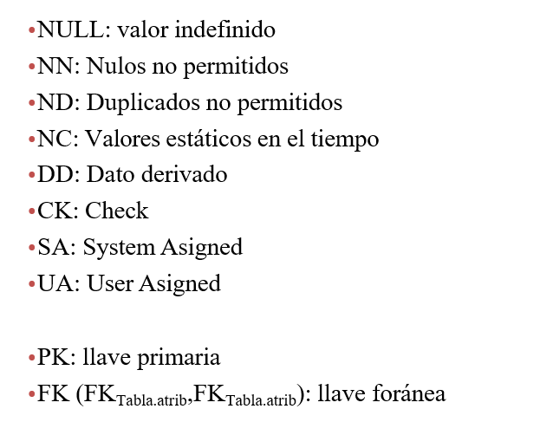
1000 | PARTIDA | 1 | 1
PK* indica que estos campos participan en la PK compuesta: (IdServicio, Rol, Orden)

Servicio_Pasajeros
IdServicio | Cantidad_pasajeros
PK, NN, FK(SERVICIO.SERVICIO_ID>SERVICIO_ID) | NN, UA, CK(≥ 1)
1000 | 2

Servicio_Domicilio
IdServicio | IdRestaurante | Valor_Orden | Cantidad_Productos
PK, NN, FK(SERVICIO.SERVICIO_ID>SERVICIO_ID) | NN, FK(RESTAURANTE.RESTAURANTE_ID>RESTAURANTE_ID) | NN, UA, CK(≥ 0) | NN, UA, CK(≥ 0)
1001 | 50 | 52000 | 3

Servicio_Mercancias
IdServicio | Cantidad_Objetos
PK, NN, FK(SERVICIO.SERVICIO_ID>SERVICIO_ID) | NN, UA, CK(≥ 0)
1002 | 7

Revision
IdRevision | IdServicio | Revisor_IdUsuario | Recpetor_IdUsuario | Calificacion | Comentario
PK, NN, SA | NN, FK(SERVICIO.SERVICIO_ID>SERVICIO_ID) | NN, FK(USUARIO.USUARIO_ID>REVISOR_USUARIO_ID) | NN, FK(USUARIO.USUARIO_ID>RECEPTOR_USUARIO_ID) | NN, UA, CK(0..5), NC | UA
1 | 1000 | 10 | 20 | 5 | Excelente
ND (conjunto) — (IdServicio, Revisor_IdUsuario, Receptor_IdUsuario)

Producto
IdProducto | IdRestaurante | Nombre | Precio
PK, NN, SA | NN, FK(RESTAURANTE.RESTAURANTE_ID>RESTAURANTE_ID) | NN, UA | NN, UA, CK(>=0)
1000 | 50 | Pizza Margarita | 32000

Usuario_Tarjeta
IdUsuario | IdTarjeta
PK*, NN, FK(CLIENTE.IdUsuario>UsuarioId) | PK*, NN, FK(TARJETA.IdTarjeta>IdTarjeta)
1 | 20

Mapa
IdMapa | IdCiudad | IdPunto_Partida | IdPunto_Llegada | Direccion_Aproximada
PK, NN, SA | NN, FK(CIUDAD.CIUDAD_ID>CIUDAD_ID) | NN, SA,FK(Punto.IdPunto>IdPunto_Partida) | NN, SA,FK(Punto.IdPunto>IdPuntoLlegada) | NN
1 | 1 | 1 | 30 | Calle 151 #30-12

